상품제안서
씽크웨이 CORE D53 C타입 멀티허브 | 상품코드: F22383

 |  |  |  |  |  |  | 02-412-0044 | www.easy1.co.kr
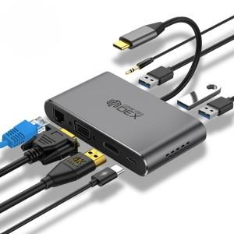

【상세/제작정보】 | 스티커는 500장 단위로만 가능하며, 풀컬러로 제작 90*55mm이내 사이즈여야 합니다.

【인쇄/포장옵션】 | 레이저 / 포장지포장

【공급단가】 | 수량 | 50~ | 100~ | 500~ | 1,000~ | 2,000~
*VAT별도 | 단가 | 57,200원 | 54,600원 | 52,500원 | 50,400원 | 49,140원

【상품 URL】 | https://dev.easy1.co.kr:443/src/goods_detail.php?gdno=22383

